Graph1
Cote Atteinte
 | Cote Finale
D

Graph2
Force crête et résiduelle
 | Max. Force | Force Résid.
D

Graph3
 | Force avant Fin
 | 1

Notice
1. | On clique sur le bouton "Importation" :
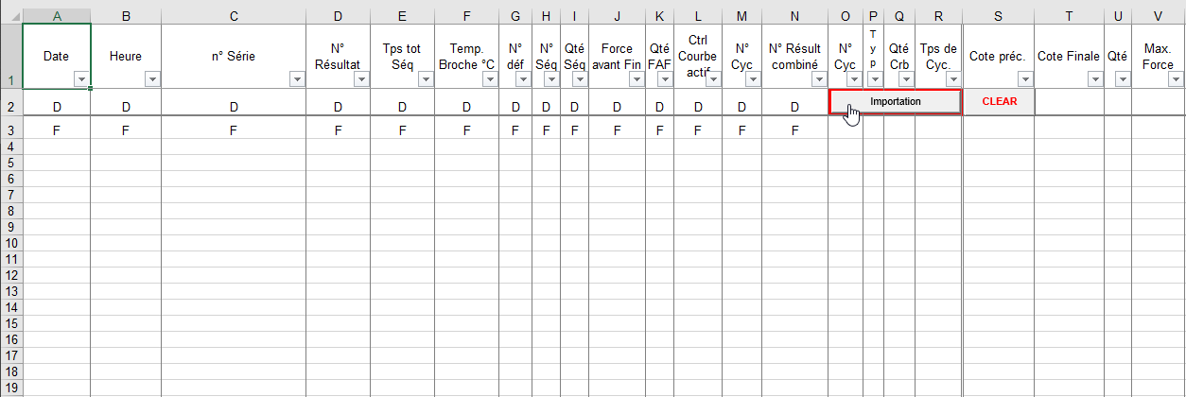

2. | On choisit le fichier journal à importer, puis on clique sur le bouton "Ouvrir"

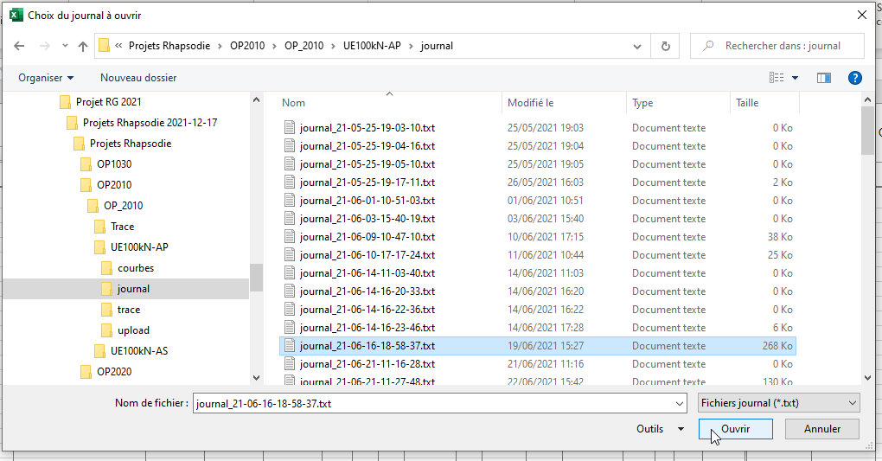

3 | Au bout de quelsques secondes, ou quelques dizaines de secondes, selon la taille du fichier, le tableau de résultat s'est rempli :

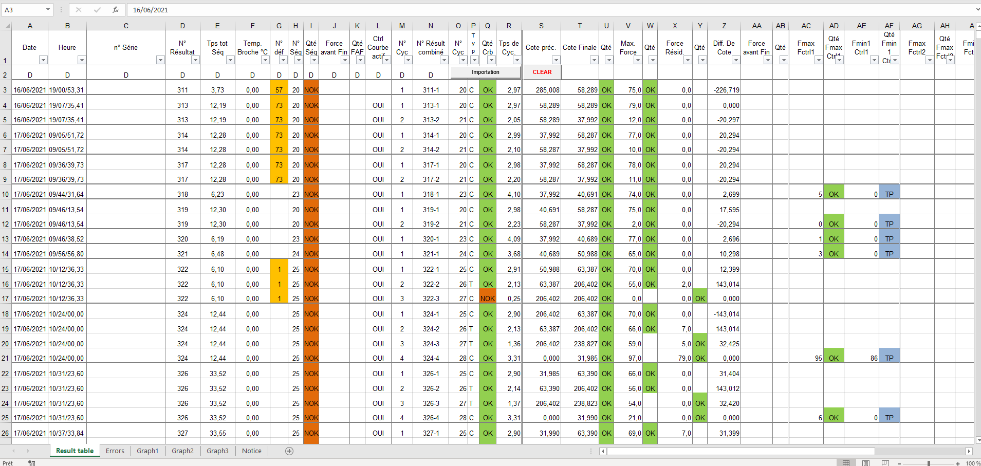

4. | Il ne reste plus qu'à filtrer pour exploiter selon son choix et consulter les graphes correspondants :

 |  | Graph1 | Cote Atteinte

 |  | Graph2 | Force crête et Force résiduelle

 |  | Graph3 | Force avant Fin

